Sheet1
Table of polar coordinates of the 12 channels |  |  |  |  | Coordinate array microfonico dodecaedrico usato da Dario D'orazio |  |  |  |  | Azimuth corretto il 18/04/2022

No. | Type | Azimuth (degree) | Azimuth | Elevation (degree) | r (m) | X | Y | Z | r (m)
1 | AT 4050 | 240 | -120 | 52.6 | 1.1 | -0.334057 | -0.578603 | 0.873856 | 1.1 | -0.30368791986 | -0.52600290685 | 0.79441462054
2 | AT 4050 | 0 | 0 | 52.6 | 1.1 | 0.668113 | 0.000000 | 0.873856 | 1.1 | 0.60737583972 | 0 | 0.79441462054
3 | AT 4050 | 120 | 120 | 52.6 | 1.1 | -0.334057 | 0.578603 | 0.873856 | 1.1 | -0.30368791986 | 0.52600290685 | 0.79441462054
4 | AT 4050 | 120 | 120 | -10.8 | 1.1 | -0.540258 | 0.935754 | -0.206119 | 1.1 | -0.49114362536 | 0.85068571294 | -0.18738131459
5 | AT 4050 | 60 | 60 | 10.8 | 1.1 | 0.540258 | 0.935754 | 0.206119 | 1.1 | 0.49114362536 | 0.85068571294 | 0.18738131459
6 | AT 4050 | 0 | 0 | -10.8 | 1.1 | 1.080516 | 0.000000 | -0.206119 | 1.1 | 0.98228725073 | 0 | -0.18738131459
7 | AT 4050 | 300 | -60 | 10.8 | 1.1 | 0.540258 | -0.935754 | 0.206119 | 1.1 | 0.49114362536 | -0.85068571294 | 0.18738131459
8 | AT 4050 | 240 | -120 | -10.8 | 1.1 | -0.540258 | -0.935754 | -0.206119 | 1.1 | -0.49114362536 | -0.85068571294 | -0.18738131459
9 | AT 4050 | 180 | 180 | 10.8 | 1.1 | -1.080516 | 0.000000 | 0.206119 | 1.1 | -0.98228725073 | 1.2034477075E-16 | 0.18738131459
10 | AT 4050 | 300 | -60 | -52.6 | 1.1 | 0.334057 | -0.578603 | -0.873856 | 1.1 | 0.30368791986 | -0.52600290685 | -0.79441462054
11 | AT 4050 | 180 | 180 | -52.6 | 1.1 | -0.668113 | 0.000000 | -0.873856 | 1.1 | -0.60737583972 | 7.4412557159E-17 | -0.79441462054
12 | AT 4050 | 60 | 60 | -52.6 | 1.1 | 0.334057 | 0.578603 | -0.873856 | 1.1 | 0.30368791986 | 0.52600290685 | -0.79441462054
9 |  |  | -180 | 10.8
11 |  |  | -180 | -52.6

Sistema di coordinate ISO 2631 |  |  |  |  |  |  |  | Posizione dei 12 microfoni (vista assonometrica)
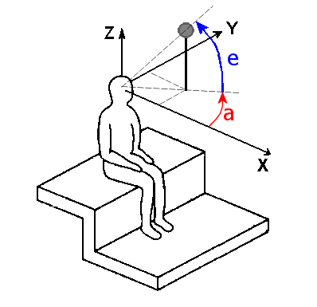
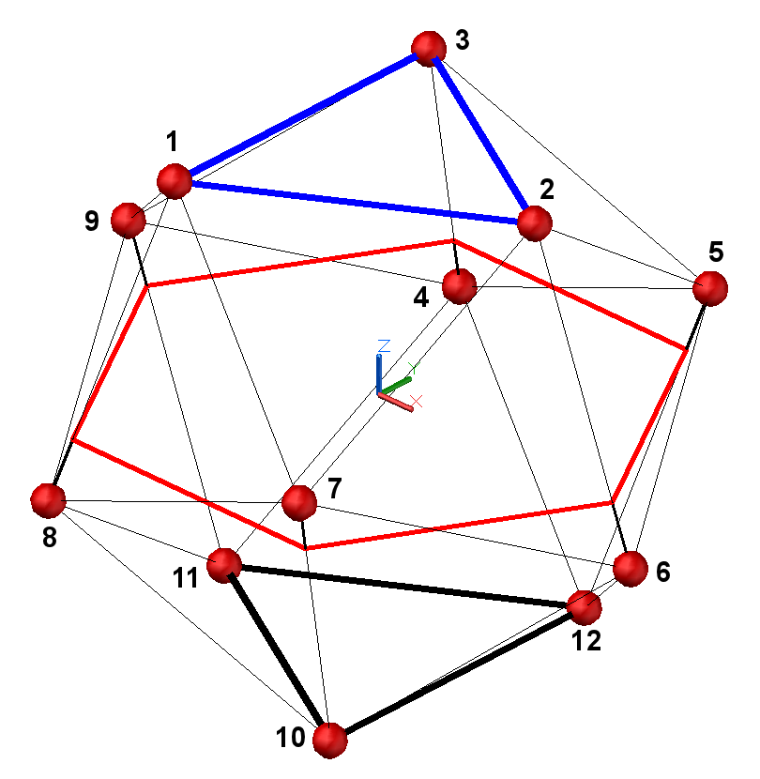

Z

Y

X

Mappa piano X-Y |  |  | Y |  |  |  |  | Mappa Equirettangolare
Plan View
Array Microfonico Dario D'orazio

 |  |  |  |  |  |  | X

